Накладная-№3
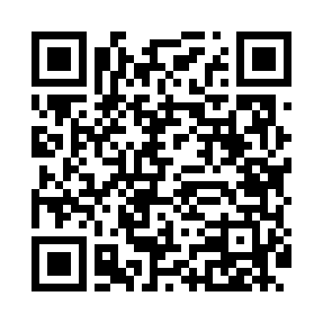
Номер товарно-транспортной накладной: |  |  | Торговый представитель: Kamol aka
Поставщик: Toshkent falcon fly 2 |  |  | Телефон торгового представителя: +998979626299
Дата отгрузки: 11.11.2025 |  |  | Контрагент: Dona zakass
Дата консигнации: |  |  | Адрес:
Доставщик: |  |  | Телефон:
Телефон доставщика:
Время заказа: 11.11.2025 17:44:09
№ | Штрих-код | Название товаров (работ,услуг) | Количество | Количество в кейсе | Цена | Сумма
 |  |  | 20 |  |  | 42.5
1 | 6900007212120 | Форма для пиццы круглая сетка 30CM DB-5-94 | 5 | 5 шт. | 1.90 | 9.50
2 | 6900007212113 | Металический сетка для пицца 27.5CM DB-5-93 | 5 | 5 шт. | 1.70 | 8.50
3 | 6900007212137 | Форма для пиццы круглая сетка 33CM DB-5-95 | 5 | 5 шт. | 2.20 | 11
4 | 6900007212151 | Металлическая сетка для пиццы BBE7212-15 1538 CM/140g DB-5-239 | 5 | 5 шт. | 2.70 | 13.50
Итого: 42.5$|->UZS: 531,250.00

